ESTUDIO DE MERCADO
Año | Demanda | Oferta | Déficit/Superávit
2011 | 931 | 450 | -481
2012 | 413 | 200 | -213
2013 | 741 | 370 | -371
2014 | 1009 | 504 | -505
2015 | 1212 | 606 | -606
2016 | 1183 | 2003 | 820
2017 | 1735 | 2003 | 268
2018 | 1822 | 2003 | 181
2019 | 1913 | 2003 | 90
2020 | 2008 | 2003 | -5
2021 | 2109 | 2003 | -106

Oferta - Demanda
Oferta - Demanda

9.FLUJO DE CAJA
 | FLUJO DE CAJA

PERIODO | 0 | 1 | 2 | 3 | 4 | 5
Ingresos
ingresos/beneficios |  | 100,000,000.00 | 150,000,000.00 | 200,000,000.00 | 250,000,000.00 | 300,000,000.00
intereses
otro
total ingresos |  | 100,000,000.00 | 150,000,000.00 | 200,000,000.00 | 250,000,000.00 | 300,000,000.00
Egresos
Preinversión
inversión | -$572,375,000.00
operación
total egresos
FLUJO DE CAJA | -$1,238,305,292.00 | $440,000,000.00 | $460,000,000.00 | $480,000,000.00 | $500,000,000.00 | $510,000,000.00
VALOR PRESENTE | -1,238,305,292.00 | 405,305,821.70 | 390,317,624.90 | 375,173,135.90 | 359,990,189.70 | 338,236,913.70

CAPACIDAD | 2003 | BENEFICIARIOS | 6557

TIO | 8.56%
EVALUACIÓN EXANTES
INDICADORES DE RENTABILIDAD O CONVENIENCIA
VPN | $630,718,394
TIR | 26%
RBC | 1.5
Indicadores de costo eficiencia
Cto x Capacidad | $618,225
cto x Beneficiario | 188852
Indicadores de costo mínimo
VPC | 1,238,305,292
CAE | 0.2273

 | FLUJO DE CAJA
 | PERIODO | 2015 | 2016 | 2017 | 2018 | 2019 | 2020
 | Ingresos
 | ingresos/beneficios |  | $100,000,000 | $150,000,000 | $200,000,000 | $250,000,000 | $300,000,000
 | intereses
 | otro
 | total ingresos |  | $100,000,000 | $150,000,000 | $200,000,000 | $250,000,000 | $300,000,000
 | Egresos
 | Preinversión
 | inversión | -$572,375,000
 | operación |  |  |  |  |  |  | FLUJO DE CAJA
 | total egresos |  |  |  |  |  |  | PERIODO | 2015 | 2016 | 2017 | 2018 | 2019 | 2020
 | FLUJO DE CAJA | -$572,375,000 | $100,000,000 | $150,000,000 | $200,000,000 | $250,000,000 | $300,000,000 | Ingresos
 |  |  |  |  |  |  |  | ingresos/beneficios |  | $100,000,000 | $150,000,000 | $200,000,000 | $250,000,000 | $300,000,000
 |  |  |  |  |  |  |  | intereses
 |  |  |  |  |  |  |  | otro
 |  |  |  |  |  |  |  | total ingresos |  | $100,000,000 | $150,000,000 | $200,000,000 | $250,000,000 | $300,000,000
 |  |  |  |  |  |  |  | Egresos
 |  |  |  |  |  |  |  | Preinversión
 |  |  |  |  |  |  |  | inversión | -$572,375,000
 |  |  |  |  |  |  |  | operación
 |  |  |  |  |  |  |  | total egresos | -$572,375,000
 |  |  |  |  |  |  |  | FLUJO DE CAJA | -$572,375,000 | $100,000,000 | $150,000,000 | $200,000,000 | $250,000,000 | $300,000,000

 |  |  |  |  |  |  |  | 2016 | 2017 | 2018 | 2019 | 2020
 |  |  |  |  |  |  |  | $100,000,000 | $150,000,000 | $200,000,000 | $250,000,000 | $300,000,000

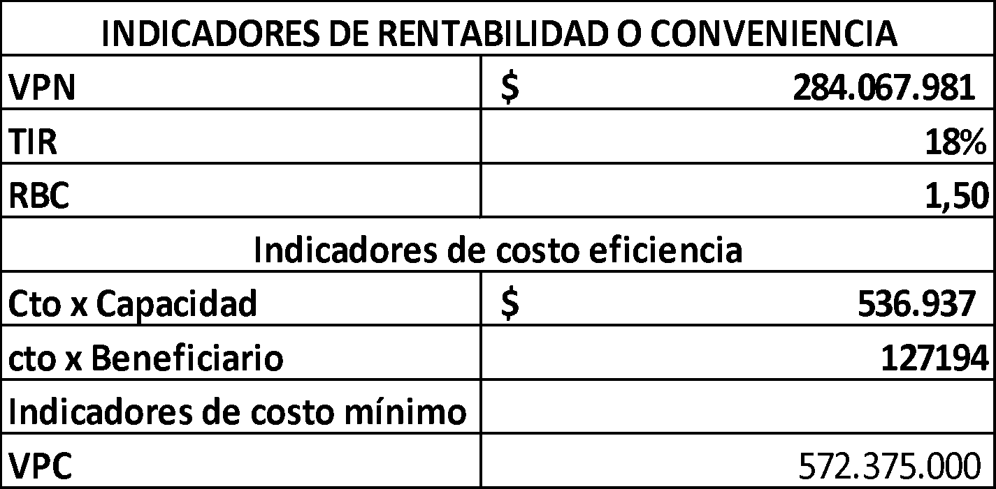

 |  |  |  |  |  |  |  | EVALUACIÓN FINANCIERA
 |  |  |  |  |  |  |  | VALOR PRESENTE NETO | TASA INTERNA DE RETORNO | RELACIÓN BENEFICIO COSTO | COSTO POR CAPACIDAD | COSTO POR BENEFICIARIO | VALOR PRESENTE DE LOS COSTOS
 |  |  |  |  |  |  |  | $284,067,981 | 18% | 1.5 | $536,937 | $127,194 | $572,375

GRAFICOS FC
FLUJO DE CAJA
Flujo de Caja
PERIODO | 2016 | 2017 | 2018 | 2019 | 2020 | 2021
Ingresos
ingresos/beneficios |  | $440,000,000.00 | $460,000,000.00 | $480,000,000.00 | $500,000,000.00 | $510,000,000.00
intereses
otro
Total ingresos |  | $440,000,000.00 | $460,000,000.00 | $480,000,000.00 | $500,000,000.00 | $510,000,000.00
Egresos
Preinversión
inversión | -$1,238,305,292.00
operación
Total egresos | -$1,238,305,292.00
FLUJO DE CAJA | -$1,238,305,292.00 | $440,000,000.00 | $460,000,000.00 | $480,000,000.00 | $500,000,000.00 | $510,000,000.00
 |  | 2017 | 2018 | 2019 | 2020 | 2021
 |  | $440,000,000.00 | $460,000,000.00 | $480,000,000.00 | $500,000,000.00 | $510,000,000.00

Beneficios e Ingresos
Evaluación Financiera
Rentabilidad o Conveniencia |  |  | Costo Eficiencia |  | Costo mínimo
Valor Presente Neto | Tasa Interna de retorno | Relación Beneficio Costo | Costo por Capacidad | Costo por Beneficiario | Valor Presente de los Costos
$630,718,394 | 26% | 1.5 | $618,225 | $188,852 | $1,238,305,292
Beneficios e Ingresos
Flujo de Caja

